汇总
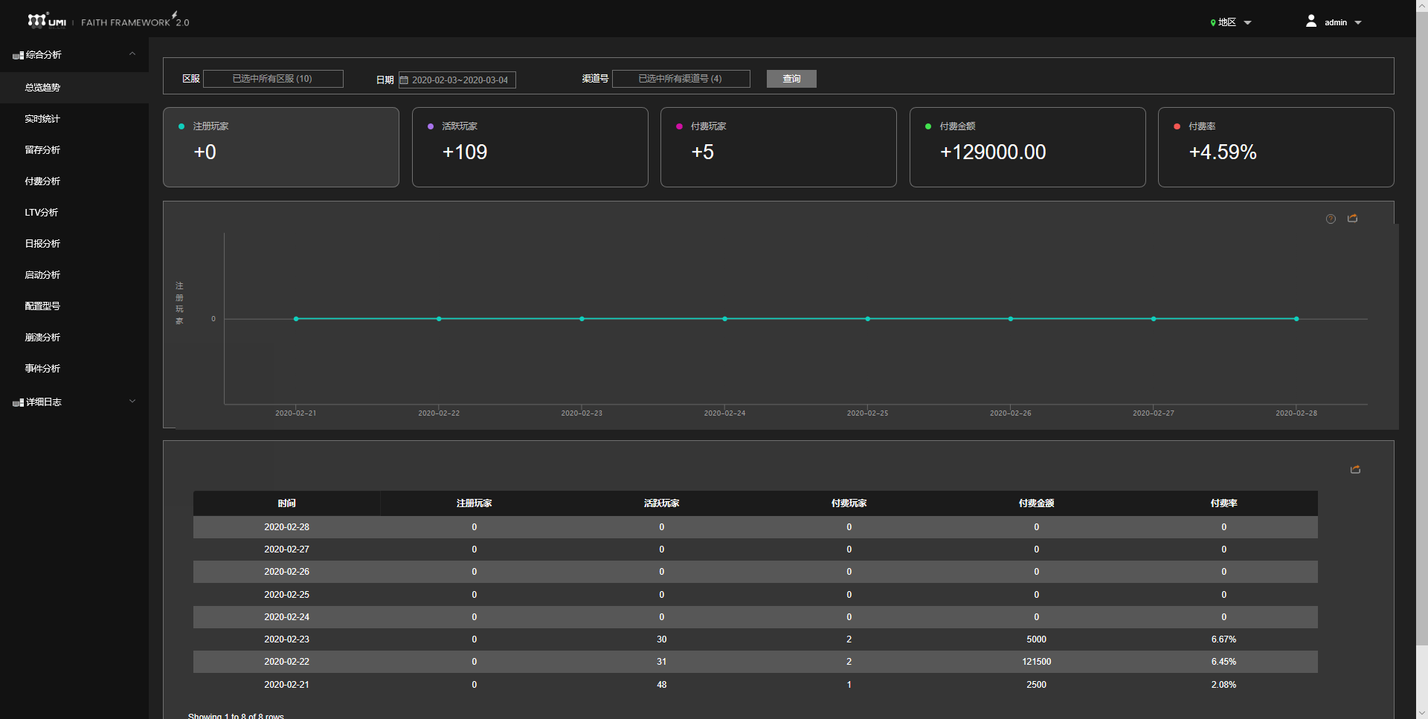
综合分析 | 总览趋势 |  | 用现在的
 | 实时统计 |  | 用现在的
 | 留存分析 |  | 用现在的
 | 付费分析 |  | 用现在的
 | LTV分析 |  | 用现在的
 | 日报分析 |  | 用现在的
 | 启动分析 |  | 用现在的
 | 配置型号 |  | 用现在的
 | 崩溃分析 |  | 用现在的
 | 事件分析 |  | 用现在的
排行分析 | 玩家充值排行 | S | 新增
 | 排行榜 | S | 新增
流失分析 | 等级流失分析 | S | 新增
 | 任务流失分析 | S | 新增
 | 付费玩家留存 | S | 新增
游戏数据 | 货币产出与消耗数据 | S | 新增
 | 物品获得与消耗 | S | 新增
 | 商城购买情况 | S | 新增
 | 等级分布 | S | 新增
 | 职业分布 | S | 新增
 | 交易行数据 | S | 新增
 | 拍卖行数据 | S | 新增
 | 军团列表 | S | 新增
 | 活跃玩家数据 | A | 新增
 | 活动参与情况 | S | 新增
详细日志 | 同之前的 |  | 用现在的
SDK公告展示 | SDK还需要一个公告的展示与编辑

玩家充值排行
 | 区服 |  |  | 起止日期 |  |  |  | 渠道号
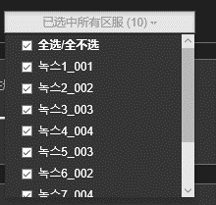
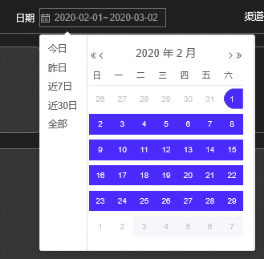
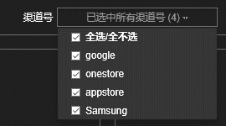

采用示例格式如下

显示内容如下
数据来源可以按日，每日24点录入1次（如果能实时响应查询当然更好）
能否实时待确定。需要实时
按照角色累计充值额度来排
排名 | 游戏服 | 渠道号 | 账号ID | 角色ID | 角色名 | 职业 | 期间累计充值额度 | 玩家等级 | 玩家战力 | 充值次数 | 单次最少 | 单次最多 | 平均金额 | 首充时间 | 最后充值时间 | 最后下线时间
1 |  |  |  |  |  |  | 所选日期内的充值累计总额 | 玩家最后下线的等级 | 最后下线的战力 | 所选日期内充值单数 | 单次最少充值金额 |  |  | 整个游戏过程的首次
2
3
4
5
6
7
8

货币产出与消耗数据
 | 区服 |  |  | 起止日期 | 渠道号

采用示例格式如下

显示内容如下
需要实时

货币选择 | 选择货币类型
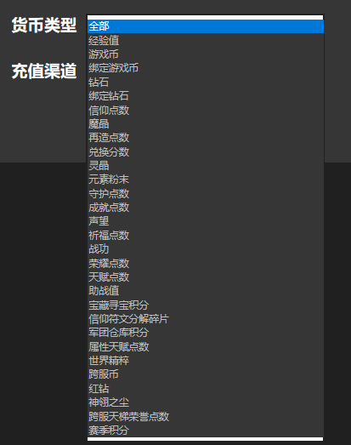

货币产出
编号 | 货币类型 | 货币产出方式 | 货币产出总量
1
2
3
4
5
6
7

货币消耗
编号 | 货币类型 | 货币消耗方式 | 货币消耗总量
1
2
3
4
5
6
7

